Semáforo
Registros COVID-19, al 15 de abril del 2021 *

Datos actualizados al 16 de abril del 2021 a las 12:00:00 a.m.

Código departamento | Código municipio | Departamento | Municipio | Proyecciones preliminares, de Población INE | Total de tamizajes | Casos confirmados | Tasa por 100K Habitantes | Tasa Pruebas por 1000 | % de Positividad | Puntaje total | semaforo
TOTAL NACIONAL |  |  |  | 17109746 | 95668 | 15502 | 90.603332159 | 0.40 | 16.204
1 | 1 | GUATEMALA | GUATEMALA | 1204964 | 22726 | 3073 | 255.03 | 1.35 | 13.52 | 6.5 | >5 y <=7.5 | Total de municipios según color
1 | 2 | GUATEMALA | SANTA CATARINA PINULA | 86980 | 1427 | 201 | 231.09 | 1.17 | 14.09 | 6.5 | >5 y <=7.5 | Amarillo | Naranja | Rojo
1 | 3 | GUATEMALA | SAN JOSÉ PINULA | 89001 | 893 | 147 | 165.17 | 0.72 | 16.46 | 8 | >7.5 y <=10 | 72 | 137 | 131
1 | 4 | GUATEMALA | SAN JOSÉ DEL GOLFO | 8409 | 47 | 7 | 83.24 | 0.40 | 14.89 | 7.5 | >5 y <=7.5
1 | 5 | GUATEMALA | PALENCIA | 74517 | 399 | 111 | 148.96 | 0.38 | 27.82 | 10 | >7.5 y <=10
1 | 6 | GUATEMALA | CHINAUTLA | 123356 | 811 | 206 | 167 | 0.47 | 25.4 | 9.5 | >7.5 y <=10
1 | 7 | GUATEMALA | SAN PEDRO AYAMPUC | 66926 | 286 | 67 | 100.11 | 0.31 | 23.43 | 9 | >7.5 y <=10
1 | 8 | GUATEMALA | MIXCO | 507220 | 4429 | 823 | 162.26 | 0.62 | 18.58 | 8 | >7.5 y <=10
1 | 9 | GUATEMALA | SAN PEDRO SACATEPÉQUEZ | 55723 | 186 | 70 | 125.62 | 0.24 | 37.63 | 10 | >7.5 y <=10
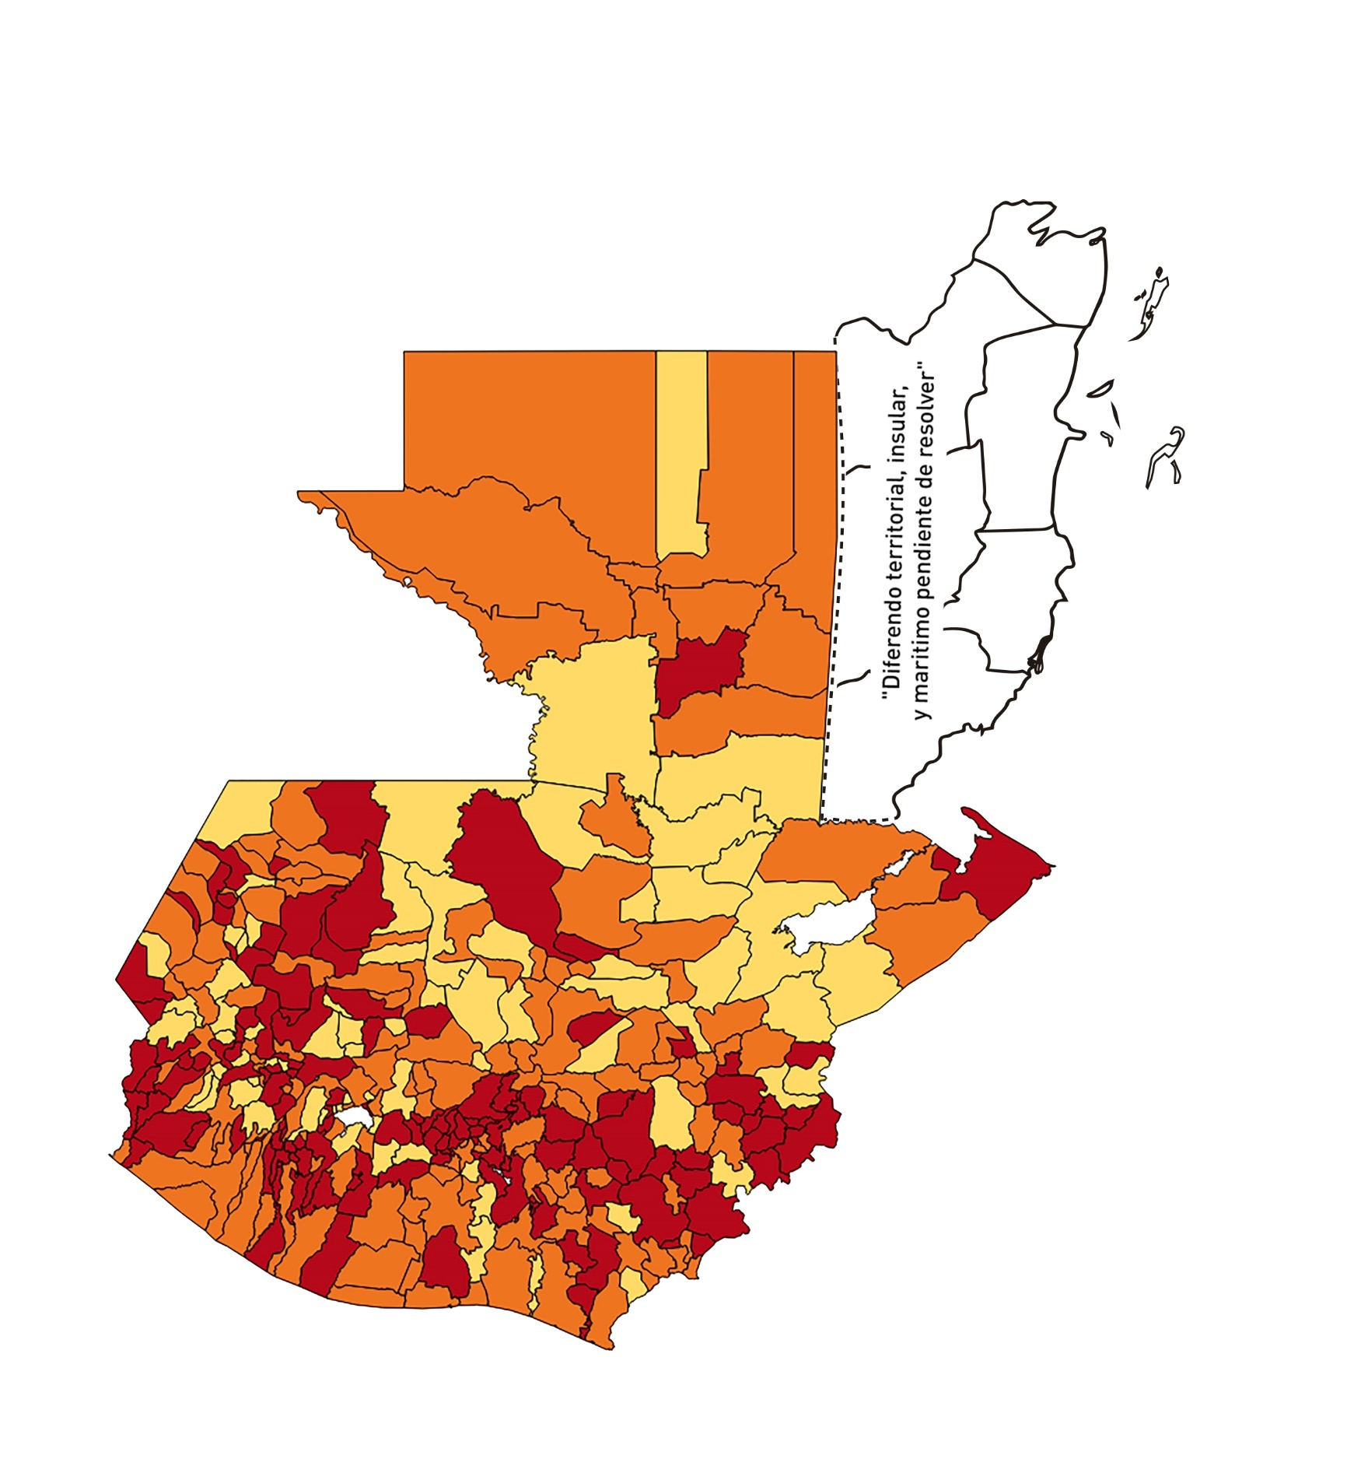
1 | 10 | GUATEMALA | SAN JUAN SACATEPÉQUEZ | 281520 | 1122 | 163 | 57.9 | 0.28 | 14.53 | 8 | >7.5 y <=10
1 | 11 | GUATEMALA | SAN RAYMUNDO | 38739 | 94 | 26 | 67.12 | 0.17 | 27.66 | 10 | >7.5 y <=10
1 | 12 | GUATEMALA | CHUARRANCHO | 16872 | 90 | 6 | 35.56 | 0.38 | 6.67 | 7 | >5 y <=7.5
1 | 13 | GUATEMALA | FRAIJANES | 62906 | 800 | 97 | 154.2 | 0.91 | 12.13 | 6.5 | >5 y <=7.5
1 | 14 | GUATEMALA | AMATITLÁN | 150322 | 490 | 84 | 55.88 | 0.23 | 17.14 | 9 | >7.5 y <=10
1 | 15 | GUATEMALA | VILLA NUEVA | 475373 | 2698 | 482 | 101.39 | 0.41 | 17.87 | 8.5 | >7.5 y <=10
1 | 16 | GUATEMALA | VILLA CANALES | 166831 | 504 | 104 | 62.34 | 0.22 | 20.63 | 9 | >7.5 y <=10
1 | 17 | GUATEMALA | SAN MIGUEL PETAPA | 148250 | 823 | 176 | 118.72 | 0.40 | 21.39 | 8.5 | >7.5 y <=10
2 | 1 | EL PROGRESO | GUASTATOYA | 27201 | 241 | 27 | 99.26 | 0.63 | 11.2 | 7 | >5 y <=7.5
2 | 2 | EL PROGRESO | MORAZÁN | 12639 | 110 | 4 | 31.65 | 0.62 | 3.64 | 5 | >2.5 y <=5
2 | 3 | EL PROGRESO | SAN AGUSTÍN ACASAGUASTLÁN | 55039 | 196 | 22 | 39.97 | 0.25 | 11.22 | 7 | >5 y <=7.5
2 | 4 | EL PROGRESO | SAN CRISTÓBAL ACASAGUASTLÁN | 7939 | 51 | 4 | 50.38 | 0.46 | 7.84 | 6.5 | >5 y <=7.5
2 | 5 | EL PROGRESO | EL JÍCARO | 13509 | 64 | 7 | 51.82 | 0.34 | 10.94 | 7 | >5 y <=7.5
2 | 6 | EL PROGRESO | SANSARE | 13602 | 79 | 7 | 51.46 | 0.41 | 8.86 | 6.5 | >5 y <=7.5
2 | 7 | EL PROGRESO | SANARATE | 42203 | 216 | 25 | 59.24 | 0.37 | 11.57 | 8 | >7.5 y <=10
2 | 8 | EL PROGRESO | SAN ANTONIO LA PAZ | 22256 | 290 | 22 | 98.85 | 0.93 | 7.59 | 6.5 | >5 y <=7.5
3 | 1 | SACATEPEQUEZ | ANTIGUA GUATEMALA | 59091 | 921 | 122 | 206.46 | 1.11 | 13.25 | 6.5 | >5 y <=7.5
3 | 2 | SACATEPEQUEZ | JOCOTENANGO | 23492 | 273 | 47 | 200.07 | 0.83 | 17.22 | 7.5 | >5 y <=7.5
3 | 3 | SACATEPEQUEZ | PASTORES | 19661 | 232 | 65 | 330.6 | 0.84 | 28.02 | 8.5 | >7.5 y <=10
3 | 4 | SACATEPEQUEZ | SUMPANGO | 46082 | 131 | 28 | 60.76 | 0.20 | 21.37 | 9 | >7.5 y <=10
3 | 5 | SACATEPEQUEZ | SANTO DOMINGO XENACOJ | 14455 | 64 | 10 | 69.18 | 0.32 | 15.63 | 9 | >7.5 y <=10
3 | 6 | SACATEPEQUEZ | SANTIAGO SACATEPÉQUEZ | 36982 | 218 | 68 | 183.87 | 0.42 | 31.19 | 9.5 | >7.5 y <=10
3 | 7 | SACATEPEQUEZ | SAN BARTOLOMÉ MILPAS ALTAS | 8642 | 56 | 12 | 138.86 | 0.46 | 21.43 | 8.5 | >7.5 y <=10
3 | 8 | SACATEPEQUEZ | SAN LUCAS SACATEPÉQUEZ | 28819 | 380 | 77 | 267.18 | 0.94 | 20.26 | 7.5 | >5 y <=7.5
3 | 9 | SACATEPEQUEZ | SANTA LUCÍA MILPAS ALTAS | 17422 | 204 | 42 | 241.07 | 0.84 | 20.59 | 7.5 | >5 y <=7.5
3 | 10 | SACATEPEQUEZ | MAGDALENA MILPAS ALTAS | 12766 | 121 | 35 | 274.17 | 0.68 | 28.93 | 9 | >7.5 y <=10
3 | 11 | SACATEPEQUEZ | SANTA MARÍA DE JESÚS | 26769 | 27 | 2 | 7.47 | 0.07 | 7.41 | 5 | >2.5 y <=5
3 | 12 | SACATEPEQUEZ | CIUDAD VIEJA | 41010 | 144 | 13 | 31.7 | 0.25 | 9.03 | 7 | >5 y <=7.5
3 | 13 | SACATEPEQUEZ | SAN MIGUEL DUEÑAS | 15562 | 62 | 11 | 70.69 | 0.28 | 17.74 | 9 | >7.5 y <=10
3 | 14 | SACATEPEQUEZ | ALOTENANGO | 28129 | 128 | 13 | 46.22 | 0.33 | 10.16 | 7 | >5 y <=7.5
3 | 15 | SACATEPEQUEZ | SAN ANTONIO AGUAS CALIENTES | 12716 | 27 | 5 | 39.32 | 0.15 | 18.52 | 8 | >7.5 y <=10
3 | 16 | SACATEPEQUEZ | SANTA CATARINA BARAHONA | 4569 | 15 | 3 | 65.66 | 0.23 | 20 | 9 | >7.5 y <=10
4 | 1 | CHIMALTENANGO | CHIMALTENANGO | 114720 | 555 | 193 | 168.24 | 0.35 | 34.77 | 10 | >7.5 y <=10
4 | 2 | CHIMALTENANGO | SAN JOSÉ POAQUIL | 33454 | 29 | 6 | 17.94 | 0.06 | 20.69 | 7 | >5 y <=7.5
4 | 3 | CHIMALTENANGO | SAN MARTÍN JILOTEPEQUE | 93517 | 146 | 20 | 21.39 | 0.11 | 13.7 | 6 | >5 y <=7.5
4 | 4 | CHIMALTENANGO | SAN JUAN COMALAPA | 59505 | 76 | 13 | 21.85 | 0.09 | 17.11 | 7 | >5 y <=7.5
4 | 5 | CHIMALTENANGO | SANTA APOLONIA | 23464 | 87 | 9 | 38.36 | 0.26 | 10.34 | 7 | >5 y <=7.5
4 | 6 | CHIMALTENANGO | TECPÁN GUATEMALA | 110891 | 104 | 15 | 13.53 | 0.07 | 14.42 | 5 | >2.5 y <=5
4 | 7 | CHIMALTENANGO | PATZÚN | 70685 | 114 | 23 | 32.54 | 0.12 | 20.18 | 8 | >7.5 y <=10
4 | 8 | CHIMALTENANGO | POCHUTA | 11116 | 12 | 1 | 9 | 0.08 | 8.33 | 5 | >2.5 y <=5
4 | 9 | CHIMALTENANGO | PATZICÍA | 40104 | 54 | 14 | 34.91 | 0.10 | 25.93 | 9 | >7.5 y <=10
4 | 10 | CHIMALTENANGO | SANTA CRUZ BALANYÁ | 10815 | 85 | 14 | 129.45 | 0.56 | 16.47 | 8.5 | >7.5 y <=10
4 | 11 | CHIMALTENANGO | ACATENANGO | 28417 | 35 | 4 | 14.08 | 0.09 | 11.43 | 5 | >2.5 y <=5
4 | 12 | CHIMALTENANGO | YEPOCAPA | 42153 | 56 | 18 | 42.7 | 0.09 | 32.14 | 9 | >7.5 y <=10
4 | 13 | CHIMALTENANGO | SAN ANDRÉS ITZAPA | 35087 | 72 | 11 | 31.35 | 0.15 | 15.28 | 8 | >7.5 y <=10
4 | 14 | CHIMALTENANGO | PARRAMOS | 20163 | 51 | 16 | 79.35 | 0.18 | 31.37 | 10 | >7.5 y <=10
4 | 15 | CHIMALTENANGO | ZARAGOZA | 29077 | 118 | 41 | 141 | 0.29 | 34.75 | 10 | >7.5 y <=10
4 | 16 | CHIMALTENANGO | EL TEJAR | 23198 | 67 | 18 | 77.59 | 0.21 | 26.87 | 10 | >7.5 y <=10
5 | 1 | ESCUINTLA | ESCUINTLA | 168193 | 1391 | 169 | 100.48 | 0.59 | 12.15 | 7.5 | >5 y <=7.5
5 | 2 | ESCUINTLA | SANTA LUCÍA COTZUMALGUAPA | 125854 | 928 | 37 | 29.4 | 0.53 | 3.99 | 5.5 | >5 y <=7.5
5 | 3 | ESCUINTLA | LA DEMOCRACIA | 25703 | 75 | 9 | 35.02 | 0.21 | 12 | 7 | >5 y <=7.5
5 | 4 | ESCUINTLA | SIQUINALÁ | 25993 | 180 | 7 | 26.93 | 0.49 | 3.89 | 5.5 | >5 y <=7.5
5 | 5 | ESCUINTLA | MASAGUA | 48002 | 210 | 28 | 58.33 | 0.31 | 13.33 | 8 | >7.5 y <=10
5 | 6 | ESCUINTLA | TIQUISATE | 63422 | 831 | 55 | 86.72 | 0.94 | 6.62 | 6.5 | >5 y <=7.5
5 | 7 | ESCUINTLA | LA GOMERA | 52114 | 215 | 27 | 51.81 | 0.29 | 12.56 | 7 | >5 y <=7.5
5 | 8 | ESCUINTLA | GUANAGAZAPA | 17361 | 64 | 1 | 5.76 | 0.26 | 1.56 | 4 | >2.5 y <=5
5 | 9 | ESCUINTLA | PUERTO DE SAN JOSÉ | 67326 | 120 | 16 | 23.76 | 0.13 | 13.33 | 6 | >5 y <=7.5
5 | 10 | ESCUINTLA | IZTAPA | 20096 | 120 | 15 | 74.64 | 0.43 | 12.5 | 7.5 | >5 y <=7.5
5 | 11 | ESCUINTLA | PALÍN | 71172 | 194 | 14 | 19.67 | 0.19 | 7.22 | 6 | >5 y <=7.5
5 | 12 | ESCUINTLA | SAN VICENTE PACAYA | 18172 | 116 | 1 | 5.5 | 0.46 | 0.86 | 3.5 | >2.5 y <=5
5 | 13 | ESCUINTLA | NUEVA CONCEPCIÓN | 81233 | 179 | 42 | 51.7 | 0.16 | 23.46 | 8 | >7.5 y <=10
5 | 14 | ESCUINTLA | SIPACATE | 17838 | 538 | 12 | 67.27 | 2.15 | 2.23 | 5.5 | >5 y <=7.5
6 | 1 | SANTA ROSA | CUILAPA | 46974 | 248 | 25 | 53.22 | 0.38 | 10.08 | 7 | >5 y <=7.5
6 | 2 | SANTA ROSA | BARBERENA | 61079 | 108 | 17 | 27.83 | 0.13 | 15.74 | 8 | >7.5 y <=10
6 | 3 | SANTA ROSA | SANTA ROSA DE LIMA | 21415 | 174 | 9 | 42.03 | 0.58 | 5.17 | 6.5 | >5 y <=7.5
6 | 4 | SANTA ROSA | CASILLAS | 26059 | 140 | 27 | 103.61 | 0.38 | 19.29 | 9 | >7.5 y <=10
6 | 5 | SANTA ROSA | SAN RAFAEL LAS FLORES | 13850 | 97 | 10 | 72.2 | 0.50 | 10.31 | 7.5 | >5 y <=7.5
6 | 6 | SANTA ROSA | ORATORIO | 27115 | 110 | 25 | 92.2 | 0.29 | 22.73 | 9 | >7.5 y <=10
6 | 7 | SANTA ROSA | SAN JUAN TECUACO | 12825 | 4 | 1 | 7.8 | 0.02 | 25 | 6 | >5 y <=7.5
6 | 8 | SANTA ROSA | CHIQUIMULILLA | 64871 | 342 | 26 | 40.08 | 0.38 | 7.6 | 7 | >5 y <=7.5
6 | 9 | SANTA ROSA | TAXISCO | 36751 | 139 | 14 | 38.09 | 0.27 | 10.07 | 7 | >5 y <=7.5
6 | 10 | SANTA ROSA | SANTA MARÍA IXHUATÁN | 26721 | 107 | 24 | 89.82 | 0.29 | 22.43 | 9 | >7.5 y <=10
6 | 11 | SANTA ROSA | GUAZACAPÁN | 22197 | 21 | 3 | 13.52 | 0.07 | 14.29 | 5 | >2.5 y <=5
6 | 12 | SANTA ROSA | SANTA CRUZ NARANJO | 17875 | 57 | 7 | 39.16 | 0.23 | 12.28 | 7 | >5 y <=7.5
6 | 13 | SANTA ROSA | PUEBLO NUEVO VIÑAS | 29418 | 111 | 9 | 30.59 | 0.27 | 8.11 | 7 | >5 y <=7.5
6 | 14 | SANTA ROSA | NUEVA SANTA ROSA | 39286 | 180 | 11 | 28 | 0.33 | 6.11 | 7 | >5 y <=7.5
7 | 1 | SOLOLA | SOLOLÁ | 99934 | 254 | 37 | 37.02 | 0.18 | 14.57 | 7 | >5 y <=7.5
7 | 2 | SOLOLA | SAN JOSÉ CHACAYÁ | 5220 | 3 | 0 | 0 | 0.04 | 0 | 4 | >2.5 y <=5
7 | 3 | SOLOLA | SANTA MARÍA VISITACIÓN | 2602 | 3 | 0 | 0 | 0.08 | 0 | 4 | >2.5 y <=5
7 | 4 | SOLOLA | SANTA LUCÍA UTATLÁN | 21790 | 61 | 18 | 82.61 | 0.20 | 29.51 | 10 | >7.5 y <=10
7 | 5 | SOLOLA | NAHUALÁ | 93541 | 232 | 24 | 25.66 | 0.18 | 10.34 | 7 | >5 y <=7.5
7 | 6 | SOLOLA | SANTA CATARINA IXTAHUACÁN | 61274 | 84 | 1 | 1.63 | 0.10 | 1.19 | 4 | >2.5 y <=5
7 | 7 | SOLOLA | SANTA CLARA LA LAGUNA | 10340 | 14 | 4 | 38.68 | 0.10 | 28.57 | 9 | >7.5 y <=10
7 | 8 | SOLOLA | CONCEPCIÓN | 7214 | 0 | 0 | 0 | 0.00 | 0 | 4 | >2.5 y <=5
7 | 9 | SOLOLA | SAN ANDRÉS SEMETABAJ | 14861 | 40 | 5 | 33.65 | 0.19 | 12.5 | 7 | >5 y <=7.5
7 | 10 | SOLOLA | PANAJACHEL | 16101 | 128 | 21 | 130.43 | 0.57 | 16.41 | 8.5 | >7.5 y <=10
7 | 11 | SOLOLA | SANTA CATARINA PALOPÓ | 4882 | 12 | 4 | 81.93 | 0.18 | 33.33 | 10 | >7.5 y <=10
7 | 12 | SOLOLA | SAN ANTONIO PALOPÓ | 15752 | 2 | 0 | 0 | 0.01 | 0 | 4 | >2.5 y <=5
7 | 13 | SOLOLA | SAN LUCAS TOLIMÁN | 31805 | 59 | 5 | 15.72 | 0.13 | 8.47 | 6 | >5 y <=7.5
7 | 14 | SOLOLA | SANTA CRUZ LA LAGUNA | 7894 | 4 | 1 | 12.67 | 0.04 | 25 | 6 | >5 y <=7.5
7 | 15 | SOLOLA | SAN PABLO LA LAGUNA | 8004 | 2 | 0 | 0 | 0.02 | 0 | 4 | >2.5 y <=5
7 | 16 | SOLOLA | SAN MARCOS LA LAGUNA | 2944 | 0 | 0 | 0 | 0.00 | 0 | 4 | >2.5 y <=5
7 | 17 | SOLOLA | SAN JUAN LA LAGUNA | 13400 | 13 | 5 | 37.31 | 0.07 | 38.46 | 9 | >7.5 y <=10
7 | 18 | SOLOLA | SAN PEDRO LA LAGUNA | 11828 | 76 | 5 | 42.27 | 0.46 | 6.58 | 6.5 | >5 y <=7.5
7 | 19 | SOLOLA | SANTIAGO ATITLÁN | 44854 | 62 | 5 | 11.15 | 0.10 | 8.06 | 5 | >2.5 y <=5
8 | 1 | TOTONICAPAN | TOTONICAPÁN | 118960 | 1302 | 203 | 170.65 | 0.78 | 15.59 | 8 | >7.5 y <=10
8 | 2 | TOTONICAPAN | SAN CRISTÓBAL TOTONICAPÁN | 42937 | 256 | 43 | 100.15 | 0.43 | 16.8 | 8.5 | >7.5 y <=10
8 | 3 | TOTONICAPAN | SAN FRANCISCO EL ALTO | 65521 | 206 | 21 | 32.05 | 0.22 | 10.19 | 7 | >5 y <=7.5
8 | 4 | TOTONICAPAN | SAN ANDRÉS XECUL | 29849 | 40 | 1 | 3.35 | 0.10 | 2.5 | 4 | >2.5 y <=5
8 | 5 | TOTONICAPAN | MOMOSTENANGO | 139552 | 485 | 89 | 63.78 | 0.25 | 18.35 | 9 | >7.5 y <=10
8 | 6 | TOTONICAPAN | SANTA MARÍA CHIQUIMULA | 58918 | 45 | 4 | 6.79 | 0.05 | 8.89 | 5 | >2.5 y <=5
8 | 7 | TOTONICAPAN | SANTA LUCÍA LA REFORMA | 25668 | 8 | 0 | 0 | 0.02 | 0 | 4 | >2.5 y <=5
8 | 8 | TOTONICAPAN | SAN BARTOLO | 12459 | 43 | 11 | 88.29 | 0.25 | 25.58 | 10 | >7.5 y <=10
9 | 1 | QUETZALTENANGO | QUETZALTENANGO | 200491 | 4141 | 1067 | 532.19 | 1.48 | 25.77 | 8.5 | >7.5 y <=10
9 | 2 | QUETZALTENANGO | SALCAJÁ | 21222 | 293 | 100 | 471.21 | 0.99 | 34.13 | 8.5 | >7.5 y <=10
9 | 3 | QUETZALTENANGO | OLINTEPEQUE | 38808 | 186 | 43 | 110.8 | 0.34 | 23.12 | 9 | >7.5 y <=10
9 | 4 | QUETZALTENANGO | SAN CARLOS SIJA | 35437 | 198 | 46 | 129.81 | 0.40 | 23.23 | 8.5 | >7.5 y <=10
9 | 5 | QUETZALTENANGO | SIBILIA | 8920 | 15 | 2 | 22.42 | 0.12 | 13.33 | 6 | >5 y <=7.5
...

